1-1
テストケースID | IT-APP-1-1-1
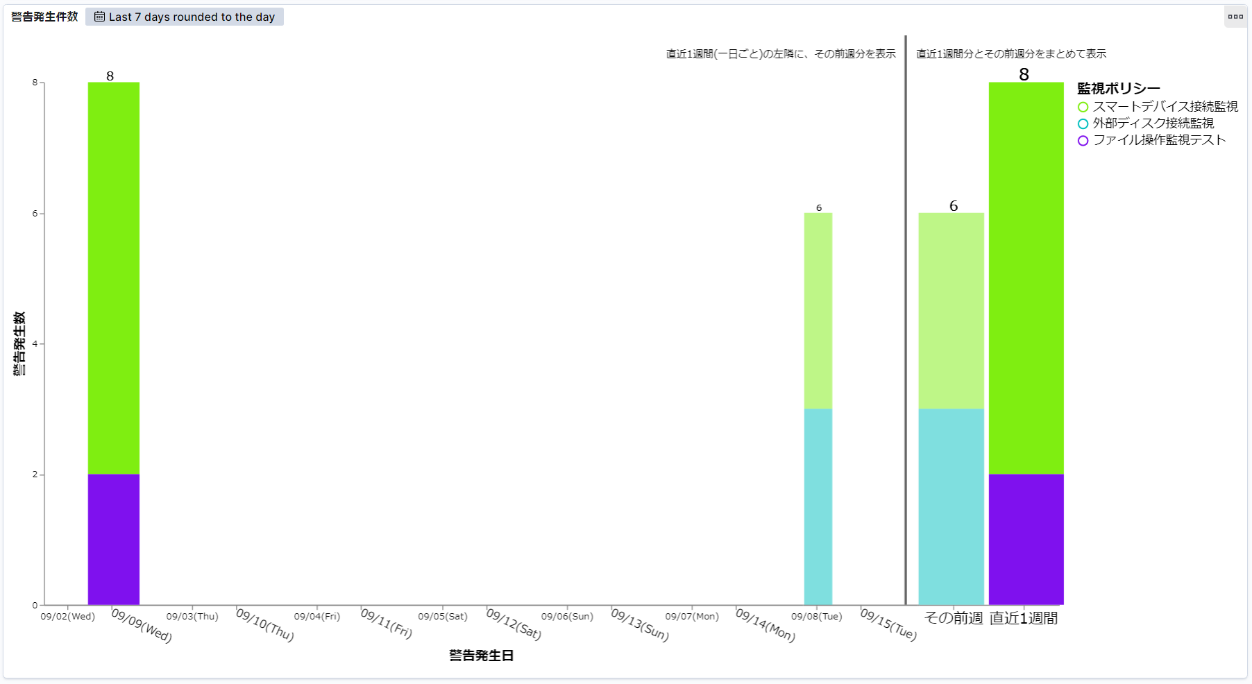

2020/9/16に実施して、9/16日を含めない直近の14日間（9/2～9/15）が表示される

テストケースID | IT-APP-1-1-2

データが無い場合も日付が表示される

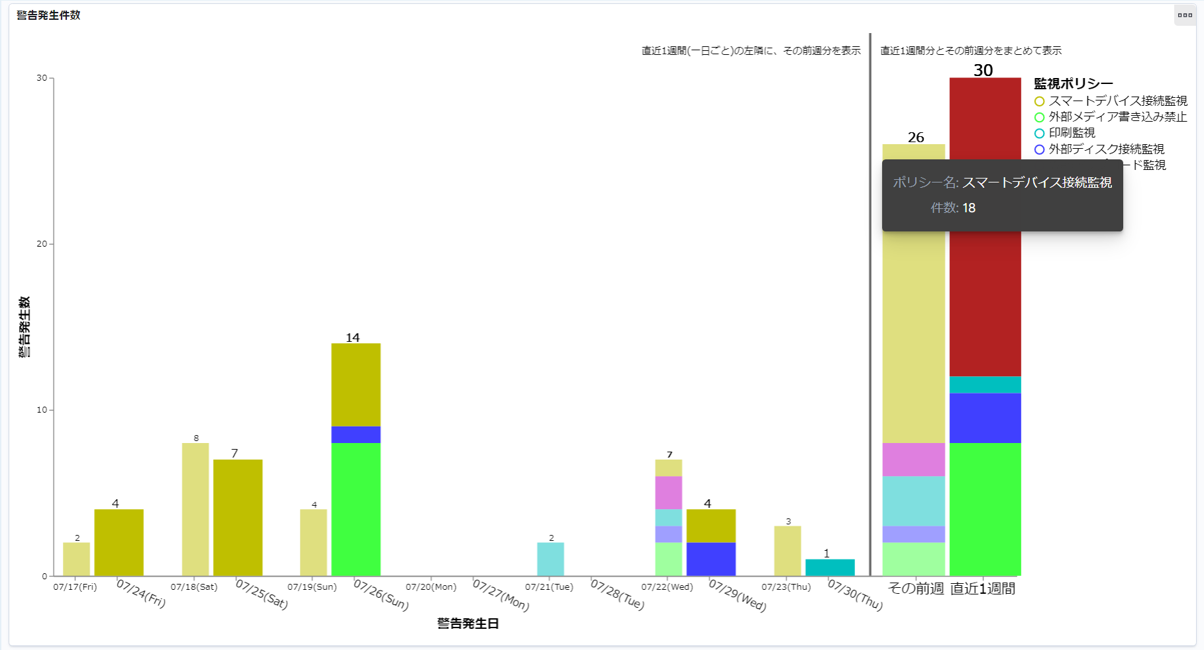

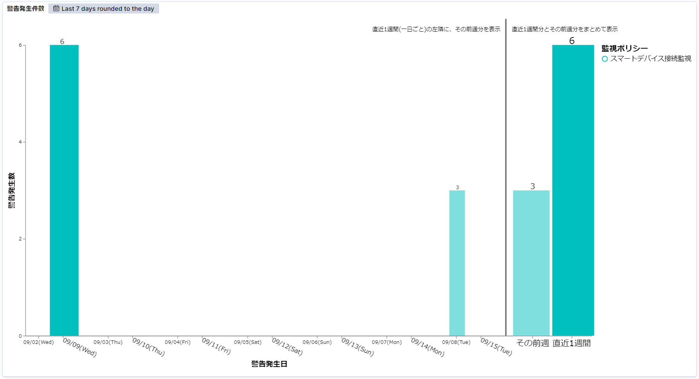
テストケースID | IT-APP-1-1-3

